AAA
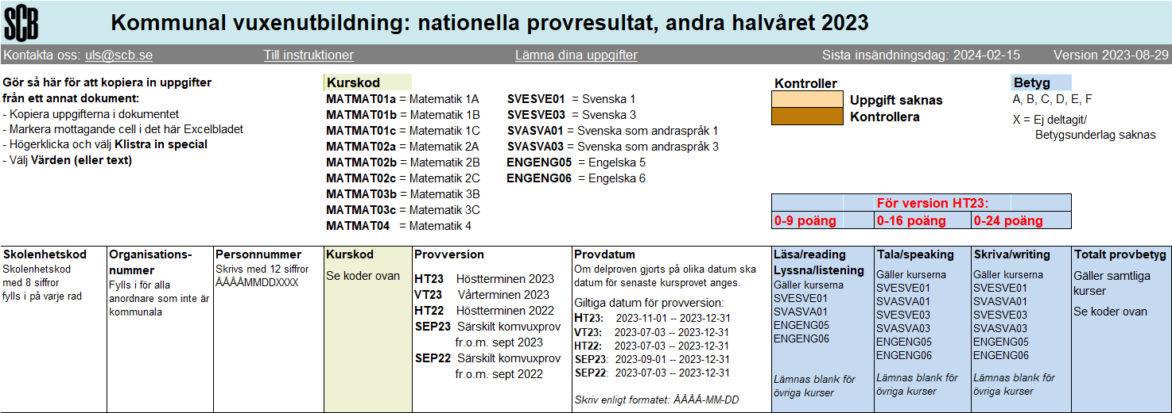 SCB: | var2 | var3 | var4 | var5 | var6 | var7 | var8 | var9 | var10

